Sheet1
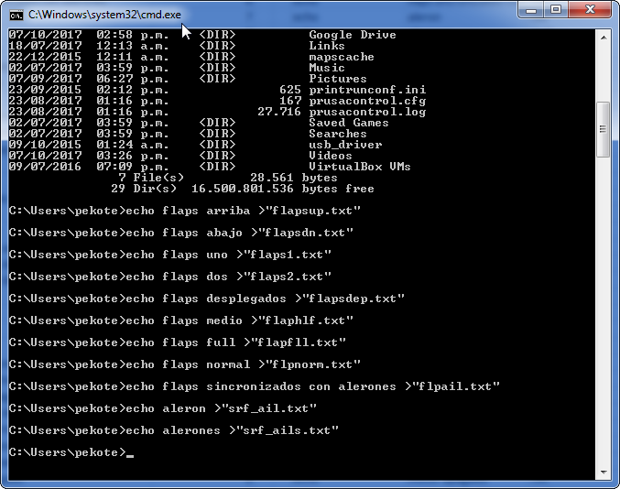
 | Topico | Nombre Archivo | Texto que se convertira a sonido | cant caracteres <6 | Texto de comando 1 | Texto de comando 2 | Texto de comando 3 | Texto para copiar en una ventana de CMD o DOS y que creará el archivo de texto que se convertirá en audio
1 | FLAPS | flup | flaps arriba | 4 | echo | flaps arriba | .txt" | echo flaps arriba >"flup.txt"
2 |  | fldwn | flaps abajo | 5 | echo | flaps abajo | .txt" | echo flaps abajo >"fldwn.txt"
3 |  | flaps1 | flaps uno | 6 | echo | flaps uno | .txt" | echo flaps uno >"flaps1.txt"
4 |  | flaps2 | flaps dos | 6 | echo | flaps dos | .txt" | echo flaps dos >"flaps2.txt"
5 |  | fldesp | flaps desplegados | 6 | echo | flaps desplegados | .txt" | echo flaps desplegados >"fldesp.txt"
6 |  | flmed | flaps medio | 5 | echo | flaps medio | .txt" | echo flaps medio >"flmed.txt"
7 |  | flfll | flaps full | 5 | echo | flaps full | .txt" | echo flaps full >"flfll.txt"
8 |  | flnor | flaps normal | 5 | echo | flaps normal | .txt" | echo flaps normal >"flnor.txt"
9 |  | flpail | flaps sincronizados con alerones | 6 | echo | flaps sincronizados con alerones | .txt" | echo flaps sincronizados con alerones >"flpail.txt"
10 | alerones | sfail | aleron | 5 | echo | aleron | .txt" | echo aleron >"sfail.txt"
11 |  | sfails | alerones | 6 | echo | alerones | .txt" | echo alerones >"sfails.txt"
12 |  | alal | aleron alto | 4 | echo | aleron alto | .txt" | echo aleron alto >"alal.txt"
13 |  | almed | aleron medio | 5 | echo | aleron medio | .txt" | echo aleron medio >"almed.txt"
14 |  | albaj | aleron bajo | 5 | echo | aleron bajo | .txt" | echo aleron bajo >"albaj.txt"
15 | elevador | elev | elevador | 4 | echo | elevador | .txt" | echo elevador >"elev.txt"
16 |  | eleal | elevador alto | 5 | echo | elevador alto | .txt" | echo elevador alto >"eleal.txt"
17 |  | elemed | elevador medio | 6 | echo | elevador medio | .txt" | echo elevador medio >"elemed.txt"
18 |  | elebaj | elevador bajo | 6 | echo | elevador bajo | .txt" | echo elevador bajo >"elebaj.txt"
19 | timon | tim | timon | 3 | echo | timon | .txt" | echo timon >"tim.txt"
20 |  | tial | timon alto | 4 | echo | timon alto | .txt" | echo timon alto >"tial.txt"
21 |  | timed | timon medio | 5 | echo | timon medio | .txt" | echo timon medio >"timed.txt"
22 |  | tibaj | timon bajo | 5 | echo | timon bajo | .txt" | echo timon bajo >"tibaj.txt"
23 | acelerador | acel | acelerador | 4 | echo | acelerador | .txt" | echo acelerador >"acel.txt"
24 |  | acelac | acelerador activo | 6 | echo | acelerador activo | .txt" | echo acelerador activo >"acelac.txt"
25 |  | acdet | acelerador detenido | 5 | echo | acelerador detenido | .txt" | echo acelerador detenido >"acdet.txt"
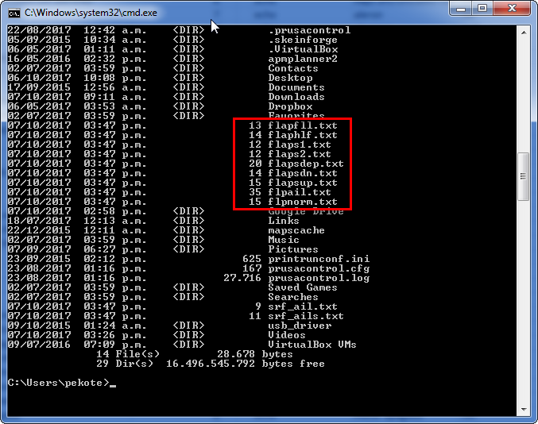
26 |  | aclib | acelerador liberado | 5 | echo | acelerador liberado | .txt" | echo acelerador liberado >"aclib.txt"
27 |  | acdes | acelerador desactivado | 5 | echo | acelerador desactivado | .txt" | echo acelerador desactivado >"acdes.txt"
28 |  | acblo | acelerador bloqueado | 5 | echo | acelerador bloqueado | .txt" | echo acelerador bloqueado >"acblo.txt"
29 |  | ignon | ignicion encendido | 5 | echo | ignicion encendido | .txt" | echo ignicion encendido >"ignon.txt"
30 |  | ignact | ignicion activo | 6 | echo | ignicion activo | .txt" | echo ignicion activo >"ignact.txt"
31 |  | ignapa | ignicion apagado | 6 | echo | ignicion apagado | .txt" | echo ignicion apagado >"ignapa.txt"
32 |  | thrdis | acelerador deshabilitado | 6 | echo | acelerador deshabilitado | .txt" | echo acelerador deshabilitado >"thrdis.txt"
33 |  | motarm | motores armado | 6 | echo | motores armado | .txt" | echo motores armado >"motarm.txt"
34 |  | motdes | motores desarmado | 6 | echo | motores desarmado | .txt" | echo motores desarmado >"motdes.txt"
35 |  | motnha | motor deshabilitado | 6 | echo | motor deshabilitado | .txt" | echo motor deshabilitado >"motnha.txt"
36 |  | mapa | motor apagado | 4 | echo | motor apagado | .txt" | echo motor apagado >"mapa.txt"
37 |  | moton | motor encendido | 5 | echo | motor encendido | .txt" | echo motor encendido >"moton.txt"
38 | SYSTEM TELEMETRY | bat | bateria | 3 | echo | bateria | .txt" | echo bateria >"bat.txt"
39 |  | volt | voltaje | 4 | echo | voltaje | .txt" | echo voltaje >"volt.txt"
40 |  | corr | corriente | 4 | echo | corriente | .txt" | echo corriente >"corr.txt"
41 |  | pot | potencia | 3 | echo | potencia | .txt" | echo potencia >"pot.txt"
42 |  | tiempo | tiempo | 6 | echo | tiempo | .txt" | echo tiempo >"tiempo.txt"
43 |  | hora | hora | 4 | echo | hora | .txt" | echo hora >"hora.txt"
44 | RATES | ratbaj | rates bajo | 6 | echo | rates bajo | .txt" | echo rates bajo >"ratbaj.txt"
45 |  | ratmed | rates medio | 6 | echo | rates medio | .txt" | echo rates medio >"ratmed.txt"
46 |  | ratalt | rates alto | 6 | echo | rates alto | .txt" | echo rates alto >"ratalt.txt"
47 |  | 3drhab | 3D rates encendido | 6 | echo | 3D rates encendido | .txt" | echo 3D rates encendido >"3drhab.txt"
48 |  | 3drdes | 3D rates apagado | 6 | echo | 3D rates apagado | .txt" | echo 3D rates apagado >"3drdes.txt"
49 |  | 3dract | 3D rates activo | 6 | echo | 3D rates activo | .txt" | echo 3D rates activo >"3dract.txt"
50 | EQUIP | mdes | motor deshabilitado | 4 | echo | motor deshabilitado | .txt" | echo motor deshabilitado >"mdes.txt"
51 |  | motap | motor apagado | 5 | echo | motor apagado | .txt" | echo motor apagado >"motap.txt"
52 |  | moten | motor encendido | 5 | echo | motor encendido | .txt" | echo motor encendido >"moten.txt"
53 |  | batcrt | bateria critica | 6 | echo | bateria critica | .txt" | echo bateria critica >"batcrt.txt"
54 |  | batbaj | bajo bateria | 6 | echo | bajo bateria | .txt" | echo bajo bateria >"batbaj.txt"
55 |  | geardn | tren aterrizaje bajo | 6 | echo | tren aterrizaje bajo | .txt" | echo tren aterrizaje bajo >"geardn.txt"
56 |  | gearup | tren aterrizaje alto | 6 | echo | tren aterrizaje alto | .txt" | echo tren aterrizaje alto >"gearup.txt"
57 |  | camcnt | camara centrada | 6 | echo | camara centrada | .txt" | echo camara centrada >"camcnt.txt"
58 |  | camfix | camara fija | 6 | echo | camara fija | .txt" | echo camara fija >"camfix.txt"
59 |  | camman | camara manual | 6 | echo | camara manual | .txt" | echo camara manual >"camman.txt"
60 |  | gact | gimbal activo | 4 | echo | gimbal activo | .txt" | echo gimbal activo >"gact.txt"
61 |  | genc | gimbal encendido | 4 | echo | gimbal encendido | .txt" | echo gimbal encendido >"genc.txt"
62 |  | gapa | gimbal apagado | 4 | echo | gimbal apagado | .txt" | echo gimbal apagado >"gapa.txt"
63 |  | gps | GPS | 3 | echo | GPS | .txt" | echo GPS >"gps.txt"
64 |  | bmbabj | bombas abajo | 6 | echo | bombas abajo | .txt" | echo bombas abajo >"bmbabj.txt"
65 |  | bmbaf | bombas fuera | 5 | echo | bombas fuera | .txt" | echo bombas fuera >"bmbaf.txt"
66 |  | henc | humo encendido | 4 | echo | humo encendido | .txt" | echo humo encendido >"henc.txt"
67 |  | hapag | humo apagado | 5 | echo | humo apagado | .txt" | echo humo apagado >"hapag.txt"
68 |  | palnz | paracaidas lanzado | 5 | echo | paracaidas lanzado | .txt" | echo paracaidas lanzado >"palnz.txt"
69 |  | parac | paracaidas | 5 | echo | paracaidas | .txt" | echo paracaidas >"parac.txt"
70 | GENERAL | opentx | OpenTx | 6 | echo | OpenTx | .txt" | echo OpenTx >"opentx.txt"
71 |  | bien | bien | 4 | echo | bien | .txt" | echo bien >"bien.txt"
72 |  | mal | mal | 3 | echo | mal | .txt" | echo mal >"mal.txt"
73 |  | horr | horrible | 4 | echo | horrible | .txt" | echo horrible >"horr.txt"
74 |  | pos | positivo | 3 | echo | positivo | .txt" | echo positivo >"pos.txt"
75 |  | neg | negativo | 3 | echo | negativo | .txt" | echo negativo >"neg.txt"
76 |  | sitnor | situation normal | 6 | echo | situation normal | .txt" | echo situation normal >"sitnor.txt"
77 |  | estenc | estabilizacion encendido | 6 | echo | estabilizacion encendido | .txt" | echo estabilizacion encendido >"estenc.txt"
78 |  | estapa | estabilizacion apagado | 6 | echo | estabilizacion apagado | .txt" | echo estabilizacion apagado >"estapa.txt"
79 |  | desp | despegue | 4 | echo | despegue | .txt" | echo despegue >"desp.txt"
80 |  | engarm | motores armado | 6 | echo | motores armado | .txt" | echo motores armado >"engarm.txt"
81 |  | engdis | motores desarmado | 6 | echo | motores desarmado | .txt" | echo motores desarmado >"engdis.txt"
82 |  | actv | activo | 4 | echo | activo | .txt" | echo activo >"actv.txt"
83 |  | actvd | activado | 5 | echo | activado | .txt" | echo activado >"actvd.txt"
84 |  | dactvd | desactivado | 6 | echo | desactivado | .txt" | echo desactivado >"dactvd.txt"
85 |  | eng | enganchado | 3 | echo | enganchado | .txt" | echo enganchado >"eng.txt"
86 |  | dseng | desenganchado | 5 | echo | desenganchado | .txt" | echo desenganchado >"dseng.txt"
87 |  | on | encendido | 2 | echo | encendido | .txt" | echo encendido >"on.txt"
88 |  | apag | apagado | 4 | echo | apagado | .txt" | echo apagado >"apag.txt"
89 |  | whtvr | whatever | 5 | echo | whatever | .txt" | echo whatever >"whtvr.txt"
90 |  | fxdwng | ala fija | 6 | echo | ala fija | .txt" | echo ala fija >"fxdwng.txt"
91 |  | entr | entrenador | 4 | echo | entrenador | .txt" | echo entrenador >"entr.txt"
92 | AERO | snapsw | snap roll | 6 | echo | snap roll | .txt" | echo snap roll >"snapsw.txt"
93 |  | ail3d | alerones 3D | 5 | echo | alerones 3D | .txt" | echo alerones 3D >"ail3d.txt"
94 |  | ele3d | elevador 3D | 5 | echo | elevador 3D | .txt" | echo elevador 3D >"ele3d.txt"
95 |  | rud3d | timon 3D | 5 | echo | timon 3D | .txt" | echo timon 3D >"rud3d.txt"
96 |  | aero | acrobatico | 4 | echo | acrobatico | .txt" | echo acrobatico >"aero.txt"
97 |  | aero3d | acrobatico 3D | 6 | echo | acrobatico 3D | .txt" | echo acrobatico 3D >"aero3d.txt"
98 | JETS | brkson | frenos encendido | 6 | echo | frenos encendido | .txt" | echo frenos encendido >"brkson.txt"
99 |  | brksap | frenos apagado | 6 | echo | frenos apagado | .txt" | echo frenos apagado >"brksap.txt"
100 |  | abrkop | frenos de aire abiertos | 6 | echo | frenos de aire abiertos | .txt" | echo frenos de aire abiertos >"abrkop.txt"
101 |  | abrkcl | frenos de aire cerrados | 6 | echo | frenos de aire cerrados | .txt" | echo frenos de aire cerrados >"abrkcl.txt"
102 |  | airbk | frenos de aire | 5 | echo | frenos de aire | .txt" | echo frenos de aire >"airbk.txt"
103 |  | abkap | frenos de aire apagados | 5 | echo | frenos de aire apagados | .txt" | echo frenos de aire apagados >"abkap.txt"
104 | MODES | fsapag | failsafe apagado | 6 | echo | failsafe apagado | .txt" | echo failsafe apagado >"fsapag.txt"
105 |  | fson | failsafe encendido | 4 | echo | failsafe encendido | .txt" | echo failsafe encendido >"fson.txt"
106 |  | fltm1 | modo de vuelo uno | 5 | echo | modo de vuelo uno | .txt" | echo modo de vuelo uno >"fltm1.txt"
107 |  | fltm2 | modo de vuelo dos | 5 | echo | modo de vuelo dos | .txt" | echo modo de vuelo dos >"fltm2.txt"
108 |  | fltm3 | modo de vuelo tres | 5 | echo | modo de vuelo tres | .txt" | echo modo de vuelo tres >"fltm3.txt"
109 |  | fltm4 | modo de vuelo cuatro | 5 | echo | modo de vuelo cuatro | .txt" | echo modo de vuelo cuatro >"fltm4.txt"
110 |  | fltm5 | modo de vuelo cinco | 5 | echo | modo de vuelo cinco | .txt" | echo modo de vuelo cinco >"fltm5.txt"
111 |  | fltm6 | modo de vuelo seis | 5 | echo | modo de vuelo seis | .txt" | echo modo de vuelo seis >"fltm6.txt"
112 |  | fltm7 | modo de vuelo siete | 5 | echo | modo de vuelo siete | .txt" | echo modo de vuelo siete >"fltm7.txt"
113 |  | fltm8 | modo de vuelo ocho | 5 | echo | modo de vuelo ocho | .txt" | echo modo de vuelo ocho >"fltm8.txt"
114 |  | apstab | estabilizado | 6 | echo | estabilizado | .txt" | echo estabilizado >"apstab.txt"
115 |  | apman | manual | 5 | echo | manual | .txt" | echo manual >"apman.txt"
116 |  | apatt | autotune | 5 | echo | autotune | .txt" | echo autotune >"apatt.txt"
117 |  | apFBWA | fly by wire A | 6 | echo | fly by wire A | .txt" | echo fly by wire A >"apFBWA.txt"
118 |  | apFBWB | fly by wire B | 6 | echo | fly by wire B | .txt" | echo fly by wire B >"apFBWB.txt"
119 |  | apAcro | acrobatico | 6 | echo | acrobatico | .txt" | echo acrobatico >"apAcro.txt"
120 |  | apcrui | crucero | 6 | echo | crucero | .txt" | echo crucero >"apcrui.txt"
121 |  | apauto | automatico | 6 | echo | automatico | .txt" | echo automatico >"apauto.txt"
122 |  | aprtl | retorno a casa | 5 | echo | retorno a casa | .txt" | echo retorno a casa >"aprtl.txt"
123 |  | aploit | loiter | 6 | echo | loiter | .txt" | echo loiter >"aploit.txt"
124 |  | apcorc | circulo | 6 | echo | circulo | .txt" | echo circulo >"apcorc.txt"
125 |  | apguid | guiado | 6 | echo | guiado | .txt" | echo guiado >"apguid.txt"
126 |  | apdesp | despegue | 6 | echo | despegue | .txt" | echo despegue >"apdesp.txt"
127 |  | apater | aterrizaje | 6 | echo | aterrizaje | .txt" | echo aterrizaje >"apater.txt"
128 | Tiempo | treset | contador de tiempo borrado | 6 | echo | contador de tiempo borrado | .txt" | echo contador de tiempo borrado >"treset.txt"
129 |  | httrk | head tracker | 5 | echo | head tracker | .txt" | echo head tracker >"httrk.txt"
130 |  | httrka | head tracker encendido | 6 | echo | head tracker encendido | .txt" | echo head tracker encendido >"httrka.txt"
131 |  | httrkd | head tracker apagado | 6 | echo | head tracker apagado | .txt" | echo head tracker apagado >"httrkd.txt"
132 |  | attmd | Modo Attitude | 5 | echo | Modo Attitude | .txt" | echo Modo Attitude >"attmd.txt"
133 |  | mnivel | Modo Nivelar | 6 | echo | Modo Nivelar | .txt" | echo Modo Nivelar >"mnivel.txt"
134 |  | clmbmd | modo ganar altitud | 6 | echo | modo ganar altitud | .txt" | echo modo ganar altitud >"clmbmd.txt"
135 |  | lanz | modo lanzamiento | 4 | echo | modo lanzamiento | .txt" | echo modo lanzamiento >"lanz.txt"
136 | PLANEADORES | planeo | planeo | 6 | echo | planeo | .txt" | echo planeo >"planeo.txt"
137 |  | pwrgld | planeo potenciado | 6 | echo | planeo potenciado | .txt" | echo planeo potenciado >"pwrgld.txt"
138 |  | thrml | termico | 5 | echo | termico | .txt" | echo termico >"thrml.txt"
139 |  | thrmlm | modo termico | 6 | echo | modo termico | .txt" | echo modo termico >"thrmlm.txt"
140 |  | lndgmd | modo aterizaje | 6 | echo | modo aterizaje | .txt" | echo modo aterizaje >"lndgmd.txt"
141 |  | crowon | crow encendido | 6 | echo | crow encendido | .txt" | echo crow encendido >"crowon.txt"
142 |  | crowap | crow apagado | 6 | echo | crow apagado | .txt" | echo crow apagado >"crowap.txt"
143 |  | bfen | butterfly encendido | 4 | echo | butterfly encendido | .txt" | echo butterfly encendido >"bfen.txt"
144 |  | bfap | butterfly apagado | 4 | echo | butterfly apagado | .txt" | echo butterfly apagado >"bfap.txt"
145 |  | reflex | reflex | 6 | echo | reflex | .txt" | echo reflex >"reflex.txt"
146 |  | splrop | spoiler abierto | 6 | echo | spoiler abierto | .txt" | echo spoiler abierto >"splrop.txt"
147 |  | splrcl | spoiler cerrado | 6 | echo | spoiler cerrado | .txt" | echo spoiler cerrado >"splrcl.txt"
148 |  | buscar | buscar | 6 | echo | buscar | .txt" | echo buscar >"buscar.txt"
149 |  | modobu | modo busqueda | 6 | echo | modo busqueda | .txt" | echo modo busqueda >"modobu.txt"
150 |  | dlg | dlg | 3 | echo | dlg | .txt" | echo dlg >"dlg.txt"
151 |  | pln | planeador | 3 | echo | planeador | .txt" | echo planeador >"pln.txt"
152 |  |  |  | 0 | echo | 0 | .txt" | echo >".txt"
153 |  |  |  | 0 | echo | 0 | .txt" | echo >".txt"
154 |  |  |  | 0 | echo | 0 | .txt" | echo >".txt"
155 |  |  |  | 0 | echo | 0 | .txt" | echo >".txt"
156 |  |  |  | 0 | echo | 0 | .txt" | echo >".txt"
157 |  |  |  | 0 | echo | 0 | .txt" | echo >".txt"
158 |  |  |  | 0 | echo | 0 | .txt" | echo >".txt"
159 |  |  |  | 0 | echo | 0 | .txt" | echo >".txt"
160 |  |  |  | 0 | echo | 0 | .txt" | echo >".txt"
161 |  |  |  | 0 | echo | 0 | .txt" | echo >".txt"
162 |  |  |  | 0 | echo | 0 | .txt" | echo >".txt"
163 |  |  |  | 0 | echo | 0 | .txt" | echo >".txt"

